手順書
操作手順書 |  |  |  |  | 作成日時：2019/10/17-11:55:27

 | １．操作環境

 |  |  | シナリオファイル名 | C:\Users\Administrator\Desktop\動作確認手順\売掛金残高明細表（営業）出力.winsnr

 | ２．操作手順

 |  | ２．１．シナリオ：売掛金残高明細表（営業）出力
 |  |  | ２．１．１．[売掛金残高明細表（営業）]ウィンドウ |  |  | 確認日 | 結果
 |  |  | 画面 | 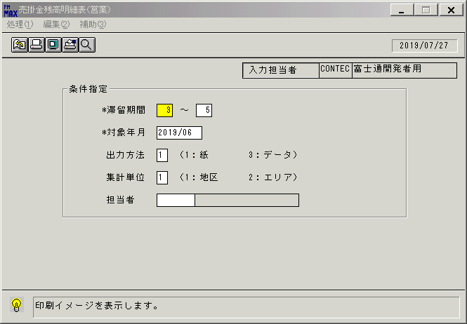
 |  |  | 操作内容 | 「売掛金残高明細表（営業）」ウィンドウを初期画面表示します。

 |  |  | ２．１．２．[売掛金残高明細表（営業）]ウィンドウ |  |  | 確認日 | 結果
 |  |  | 画面 | 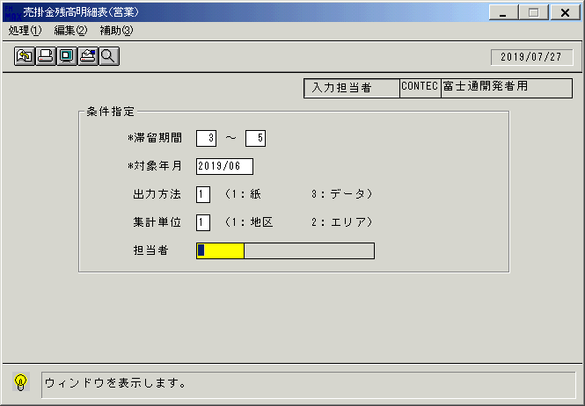
 |  |  | 操作内容 | 「担当者」のボックスにカーソルを合わせ、検索ボタンをクリックします。

 |  |  | ２．１．３．[売掛金残高明細表（営業）]ウィンドウ - [担当者検索]ウィンドウ |  |  | 確認日 | 結果
 |  |  | 画面 | 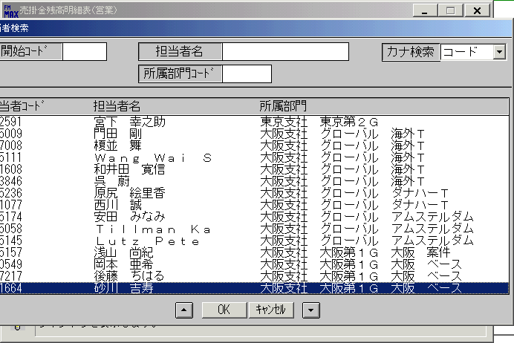
 |  |  | 操作内容 | 担当者名を選択し、「OK」をクリックします。

 |  |  | ２．１．４．[売掛金残高明細表（営業）]ウィンドウ - [売掛金残高明細表（営業）]ウィンドウ |  |  | 確認日 | 結果
 |  |  | 画面 | 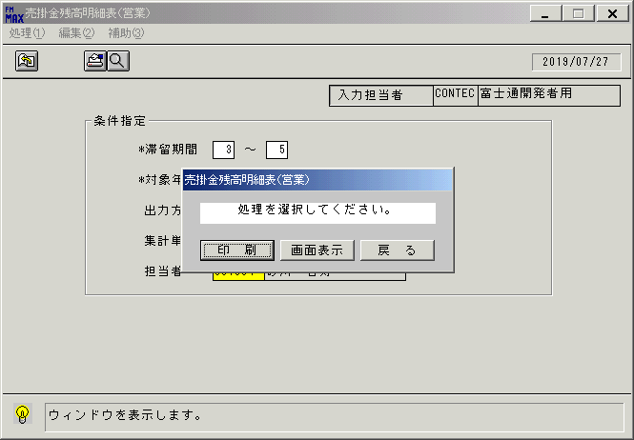
 |  |  | 操作内容 | 「画面表示」をクリックします。

 |  |  | ２．１．５．[売掛金残高明細表（営業）]ウィンドウ - [プリンタの設定]ウィンドウ |  |  | 確認日 | 結果
 |  |  | 画面 | 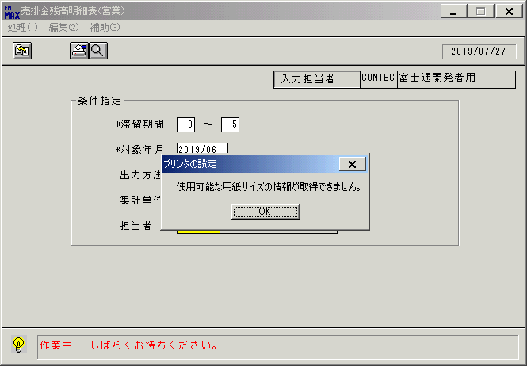
 |  |  | 操作内容 | 「OK」をクリックします。

 |  |  | ２．１．６．[デスクトップ]ウィンドウ - [売掛金残高明細表（営業）･ﾚﾎﾟｰﾄ]ウィンドウ |  |  | 確認日 | 結果
 |  |  | 画面 | 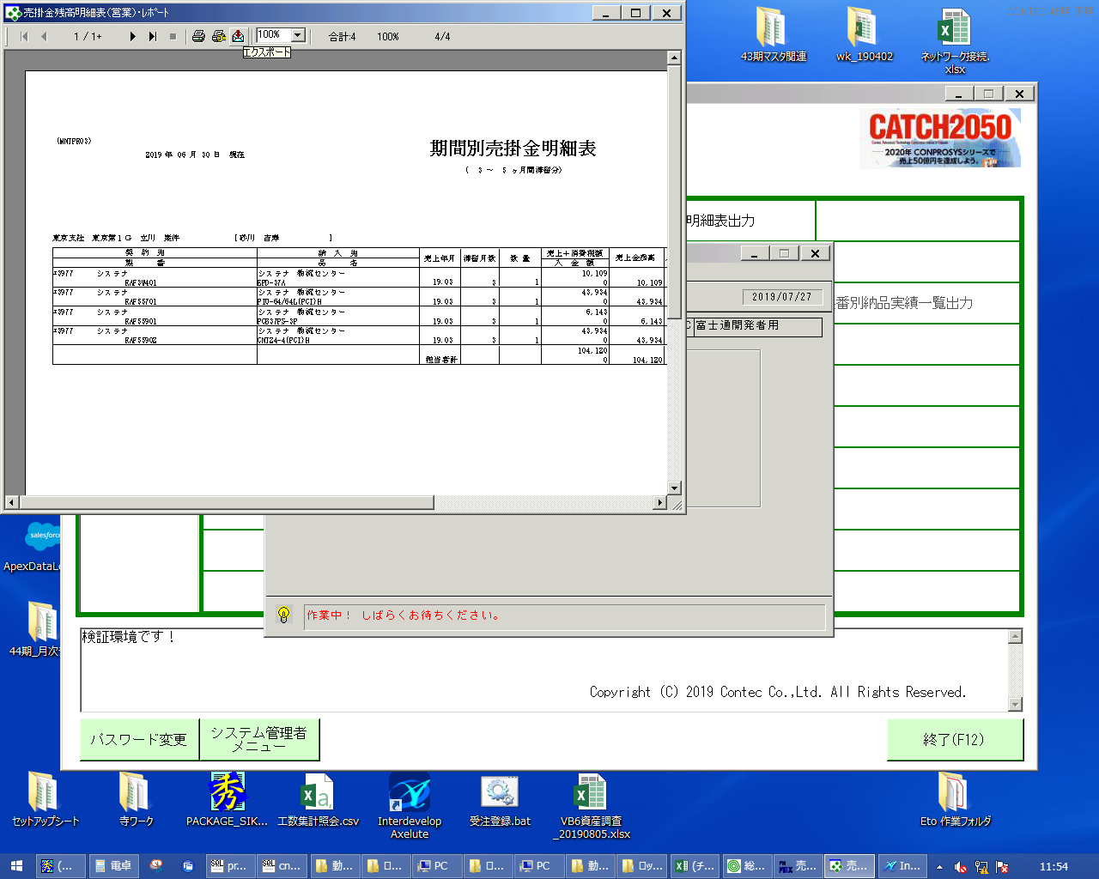
 |  |  | 操作内容 | 「エクスポート」ボタンをクリックし、PDFを保存します。

